BD SERVICIO AL CLIENTE
 | Resultado | Meta | Critico
ene | 87% | 70% | 60%
feb | 91% | 70% | 60%
mar | 90% | 70% | 60%
abr | 85% | 70% | 60%
may | 77% | 70% | 60%
jun | 94% | 70% | 60%
jul | 91% | 70% | 60%
ago | 82% | 70% | 60%
sep | 89% | 70% | 60%
oct |  | 70% | 60%
nov |  | 70% | 60%
dic |  | 70% | 60%
VENTA DE SERVICIO TÉCNICO
Periodo | NPS | Encuestas físicas | Periodo | Resultado | Meta | Critico
ene | 74% | 99% | ene | 87% | 70% | 60%
feb | 84% | 98% | feb | 91% | 70% | 60%
mar | 80% | 99% | mar | 90% | 70% | 60%
abr | 70% | 99% | abr | 85% | 70% | 60%
may | 55% | 98% | may | 77% | 70% | 60%
jun | 89% | 99% | jun | 94% | 70% | 60%
jul | 83% | 99% | jul | 91% | 70% | 60%
ago | 63% | 100% | ago | 82% | 70% | 60%
sep | 77% | 100% | sep | 89% | 70% | 60%
oct |  | 100% | oct |  | 70% | 60%
nov |  |  | nov |  | 70% | 60%
dic |  |  | dic |  | 70% | 60%

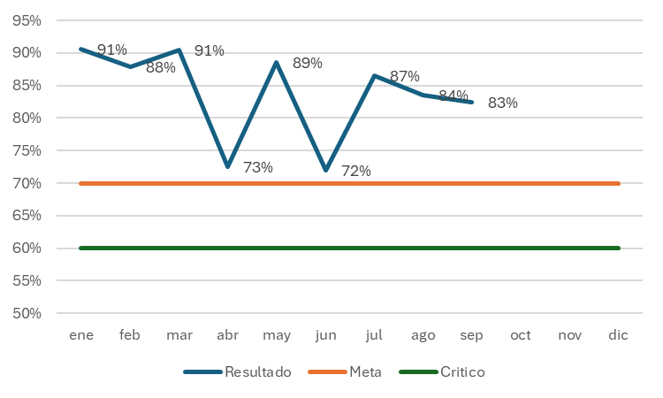
PROMEDIO | 75.00% | 99.10% |  | 87.00%
 | 87.05%

